Задание 1 артефакты
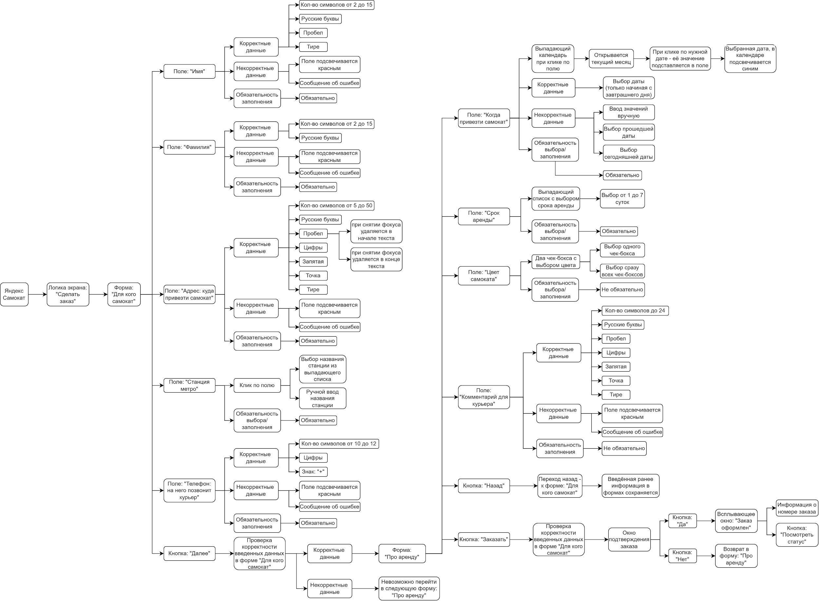
Скриншоты

mindmap | https://disk.yandex.ru/d/E3ySJ4ey8GjWjw

1. Яндекс.Самокат - Интерфейс
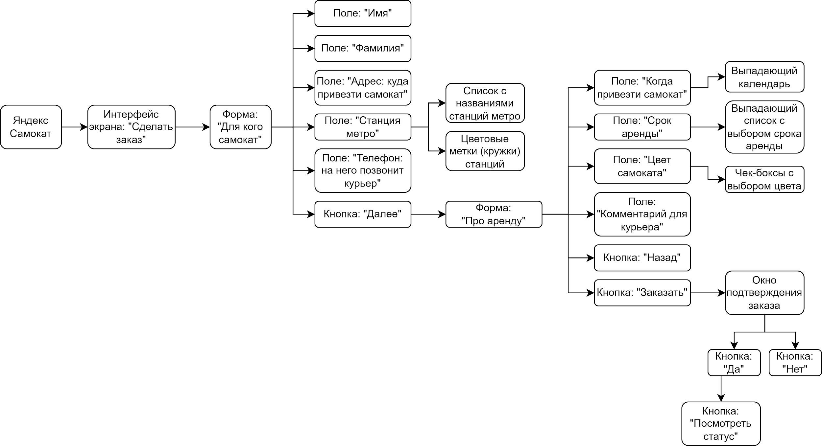

2. Яндекс.Самокат - Логика приложения

